Sözleşmeler ve Risk Yönetimi
Ergun UNUTMAZ
VADELİ İŞLEMLER VE OPSİYON PİYASASI (VIOP) | TÜREV ÜRÜNLER
Risk Yönetimi ve Pozisyon Büyüklüğü Tablosu

Tarih | Sözleşme | Tür | Spot | Vadeli | ∆F (%) | Adet | Pozisyon |  |  |  | Sözleşme | FDA (%) | Başlangıç | ~ Banka | Kaldıraç | ∆P (%) | K/Z (TRY) | K/Z (%) | K/Z (TRY) | K/Z (%) | Komisyon | BSMV | Toplam | Hesap
 |  |  | Alış/Satış |  |  |  | Açılan | Büyüklük | Son Fiyat | Anlık | Büyüklüğü |  | Teminatı | 2.02 |  |  | Brüt |  | Net |  | Alış/Satış |  | Maliyet | Bakiyesi

01/03/2026 | XU030 | Long | 15,300.00 | 15,480.00 | 1.18% | 1 | 154,800.00 | 10 | 15,600.00 | 156,000.00 | 10 | 11.90 | 18,421.20 | 37,214.84 | 8.40 | 0.78% | 1,200.00 | 6.51% | 1,063.47 | 5.77% | 130.03 | 6.5016 | 136.53 | 19,484.67
 | XLBNK | Long |  |  |  |  | 0.00 |  |  | 0.00 |  | 13.90
 | X10XB | Long |  |  |  |  | 0.00 |  |  | 0.00 |  | 12.60
 | USD/TRY | Long | 43.81 | 43.84 | 0.07% | 1 | 43,839.00 | 1,000 | 44.00 | 44,000.00 | 1,000 | 11.40 | 4,997.65 | 10,096.33 | 8.77 | 0.37% | 161.00 | 3.22% | 122.33 | 2.45% | 36.82 | 1.8412 | 38.67 | 5,119.98
 | EUR/TRY | Long |  |  |  |  | 0.00 |  |  | 0.00 |  | 11.30
 | EUR/USD | Long |  |  |  |  | 0.00 |  |  | 0.00 |  | 3.20
 | GBP/USD | Long |  |  |  |  | 0.00 |  |  | 0.00 |  | 3.20
 | CHN/TRY | Long |  |  |  |  | 0.00 |  |  | 0.00 |  | 11.80
 | RUB/TRY | Long |  |  |  |  | 0.00 |  |  | 0.00 |  | 17.70
 | XAU/TRY (Gold) | Long |  |  |  |  | 0.00 |  |  | 0.00 |  | 9.10
 | XAU/USD | Long | 7,380.00 | 7,450.00 | 0.95% | 1 | 7,450.00 | 1 | 7,300.00 | 7,300.00 | 1 | 5.50 | 409.75 | 827.78 | 18.18 | -2.01% | -150.00 | -36.61% | -156.57 | -38.21% | 6.26 | 0.3129 | 6.57 | 253.18
 | XAG/USD (Silver) | Long |  |  |  |  | 0.00 |  |  | 0.00 |  | 11.80
 | XPT/USD (Platinum) | Long |  |  |  |  | 0.00 |  |  | 0.00 |  | 10.60
 | XCU/USD (Copper) | Long |  |  |  |  | 0.00 |  |  | 0.00 |  | 8.10
 | XPD/USD (Palladium) | Long |  |  |  |  | 0.00 |  |  | 0.00 |  | 16.10
 | ELCBASM (Electiricity) | Long |  |  |  |  | 0.00 |  |  | 0.00 |  | 20.00
 | ELCBASQ | Long |  |  |  |  | 0.00 |  |  | 0.00 |  | 11.00
 | ELCBASY | Long |  |  |  |  | 0.00 |  |  | 0.00 |  | 6.00
 | TLREFF (Within Maturity) | Long |  |  |  |  | 0.00 |  |  | 0.00 |  | 10.00
 | TLREFF (Out of Maturity) | Long |  |  |  |  | 0.00 |  |  | 0.00 |  | 9.00
 | XSD25 | Long |  |  |  |  | 0.00 |  |  | 0.00 |  | 11.60
 | AEFES | Long |  |  |  |  | 0.00 |  |  | 0.00 |  | 14.50
 | AKBNK | Long |  |  |  |  | 0.00 |  |  | 0.00 |  | 16.50
 | AKSEN | Long |  |  |  |  | 0.00 |  |  | 0.00 |  | 15.30
 | ALARK | Long |  |  |  |  | 0.00 |  |  | 0.00 |  | 14.80
 | ARCLK | Long |  |  |  |  | 0.00 |  |  | 0.00 |  | 12.90
 | ASELS | Long |  |  |  |  | 0.00 |  |  | 0.00 |  | 15.80
 | ASTOR | Long |  |  |  |  | 0.00 |  |  | 0.00 |  | 15.10
 | BIMAS | Long |  |  |  |  | 0.00 |  |  | 0.00 |  | 11.30
 | BRSAN | Long |  |  |  |  | 0.00 |  |  | 0.00 |  | 15.50
 | CIMSA | Long |  |  |  |  | 0.00 |  |  | 0.00 |  | 13.40
 | DOAS | Long |  |  |  |  | 0.00 |  |  | 0.00 |  | 14.10
 | DOHOL | Long |  |  |  |  | 0.00 |  |  | 0.00 |  | 15.10
 | EKGYO | Long |  |  |  |  | 0.00 |  |  | 0.00 |  | 14.50
 | ENJSA | Long |  |  |  |  | 0.00 |  |  | 0.00 |  | 14.60
 | ENKAI | Long |  |  |  |  | 0.00 |  |  | 0.00 |  | 13.80
 | EREGL | Long |  |  |  |  | 0.00 |  |  | 0.00 |  | 13.10
 | FROTO | Long |  |  |  |  | 0.00 |  |  | 0.00 |  | 13.40
 | GARAN | Long |  |  |  |  | 0.00 |  |  | 0.00 |  | 14.40
 | GUBRF | Long |  |  |  |  | 0.00 |  |  | 0.00 |  | 16.10
 | HALKB | Long |  |  |  |  | 0.00 |  |  | 0.00 |  | 16.60
 | HEKTS | Long |  |  |  |  | 0.00 |  |  | 0.00 |  | 13.60
 | ISCTR | Long |  |  |  |  | 0.00 |  |  | 0.00 |  | 13.80
 | KCHOL | Long |  |  |  |  | 0.00 |  |  | 0.00 |  | 12.70
 | KONTR | Long |  |  |  |  | 0.00 |  |  | 0.00 |  | 15.50
 | TRMET | Long |  |  |  |  | 0.00 |  |  | 0.00 |  | 14.10
 | TRALT | Long |  |  |  |  | 0.00 |  |  | 0.00 |  | 16.10
 | KRDMD | Long |  |  |  |  | 0.00 |  |  | 0.00 |  | 13.60
 | MGROS | Long |  |  |  |  | 0.00 |  |  | 0.00 |  | 13.40
 | ODAS | Long |  |  |  |  | 0.00 |  |  | 0.00 |  | 14.10
 | OYAKC | Long |  |  |  |  | 0.00 |  |  | 0.00 |  | 14.90
 | PETKM | Long |  |  |  |  | 0.00 |  |  | 0.00 |  | 14.20
 | PGSUS | Long |  |  |  |  | 0.00 |  |  | 0.00 |  | 14.10
 | SAHOL | Long |  |  |  |  | 0.00 |  |  | 0.00 |  | 13.80
 | SASA | Long |  |  |  |  | 0.00 |  |  | 0.00 |  | 14.50
 | SASX10 | Long |  |  |  |  | 0.00 |  |  | 0.00 |  | 5.70
 | SISE | Long | 46.44 | 46.72 | 0.60% | 1 | 4,672.00 | 100 | 46.80 | 4,680.00 | 100 | 13.70 | 640.06 | 1,293.07 | 7.30 | 0.17% | 8.00 | 1.25% | 3.88 | 0.61% | 3.92 | 0.1962 | 4.12 | 643.94
 | SOKM | Long |  |  |  |  | 0.00 |  |  | 0.00 |  | 13.50
 | TAHVL | Long |  |  |  |  | 0.00 |  |  | 0.00 |  | 14.80
 | TCELL | Long |  |  |  |  | 0.00 |  |  | 0.00 |  | 13.00
 | THYAO | Long |  |  |  |  | 0.00 |  |  | 0.00 |  | 13.40
 | TKFEN | Long |  |  |  |  | 0.00 |  |  | 0.00 |  | 14.50
 | TOASO | Long |  |  |  |  | 0.00 |  |  | 0.00 |  | 15.00
 | TSKB | Long |  |  |  |  | 0.00 |  |  | 0.00 |  | 14.10
 | TTKOM | Long |  |  |  |  | 0.00 |  |  | 0.00 |  | 14.40
 | TUPRS | Long |  |  |  |  | 0.00 |  |  | 0.00 |  | 13.40
 | ULKER | Long |  |  |  |  | 0.00 |  |  | 0.00 |  | 13.70
 | VAKBN | Long |  |  |  |  | 0.00 |  |  | 0.00 |  | 14.10
 | VESTL | Long |  |  |  |  | 0.00 |  |  | 0.00 |  | 14.10
 | YKBNK | Long |  |  |  |  | 0.00 |  |  | 0.00 |  | 16.00

Ergun UNUTMAZ
TOPLAM |  |  |  |  |  | Sözleşme | Maliyet |  |  | Cari Değer |  |  | Teminat |  |  |  | K/Z |  |  |  |  |  | Bakiye
 |  |  |  |  |  | 4 | 210,761.00 |  |  | 211,980.00 |  |  | 24,468.66 |  |  |  | 1,219.00 |  |  |  |  |  | 185.89
 |  |  |  |  |  |  | TRY |  |  | TRY |  |  | TRY |  |  |  | TRY |  |  |  |  |  | TRY

Tablo Hakkında Notlar

∆F (%): Vadeli ve Spot piyasa fiyatları arasındaki fark
∆P (%): Cari fiyat ile işlemin açıldığı fiyat arasındaki değişim oranı
K/Z: Kâr/Zarar
Mavi renk kullanıcı girişi, Siyah renk formül sonuçlarıdır
Tür Alım işlemleri için "Long" ve satış yönündeki işlemler için "Short" şeklindedir.
"Banka" teminatları BIST tarafından belirlenen oranlardan (genelde 2 kat) yüksek olabilir
Commission can vary between banks and intermediaries |  |  |  | 0.084%
BSMV: Banka ve Sigorta Muameleleri Vergisi |  |  |  | 5.000%
PSR: Price Scan Range = FDA: Fiyat Değişim Aralığı
"Hesap Bakiyesi" değeri, "Başlangıç Teminatı"+"Brüt Getiri" şeklinde hesaplanmış olup maliyetler dâhil değildir

İlave Bilgiler için Borsa İstanbul | Vadeli İşlem Sözleşmeleri
https://www.borsaistanbul.com/piyasalar/viop/vadeli-islem-sozlesmeleri

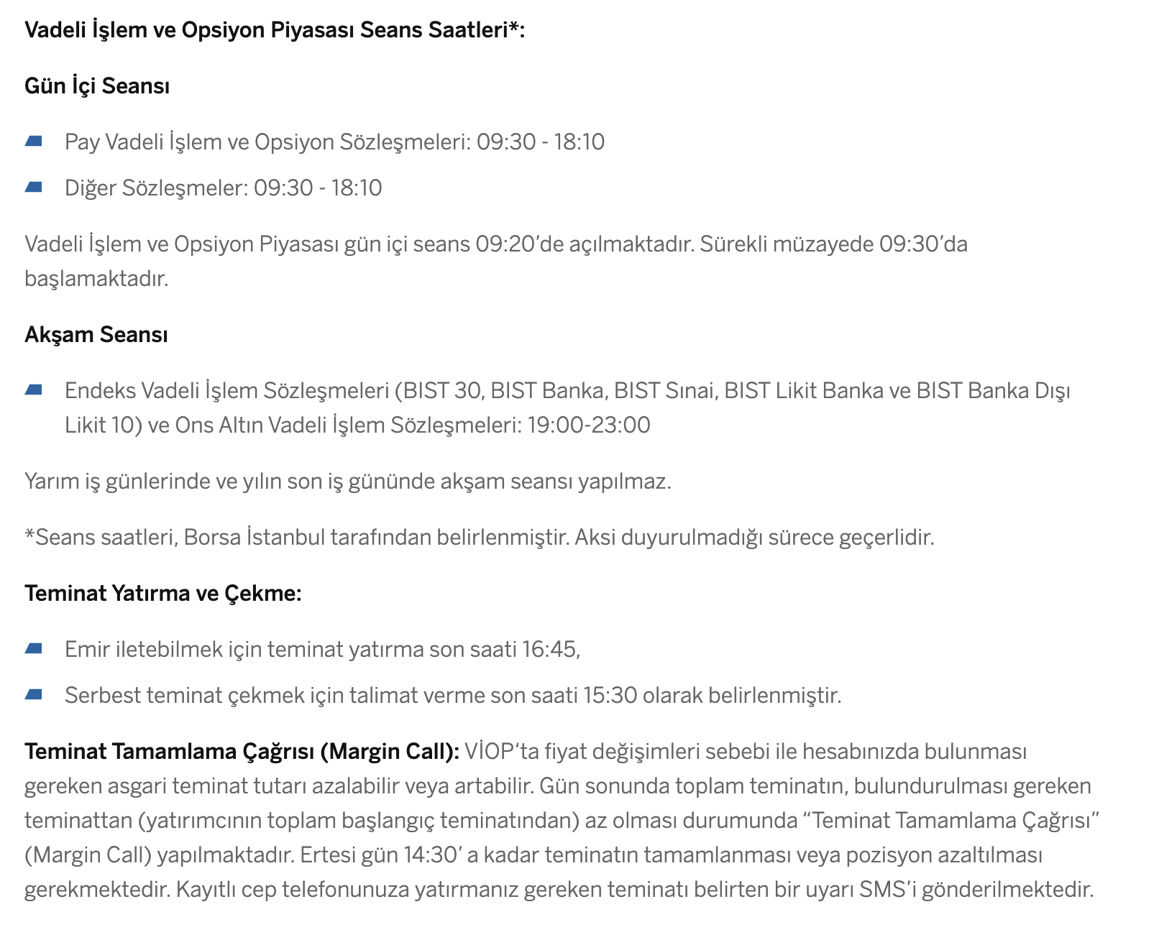
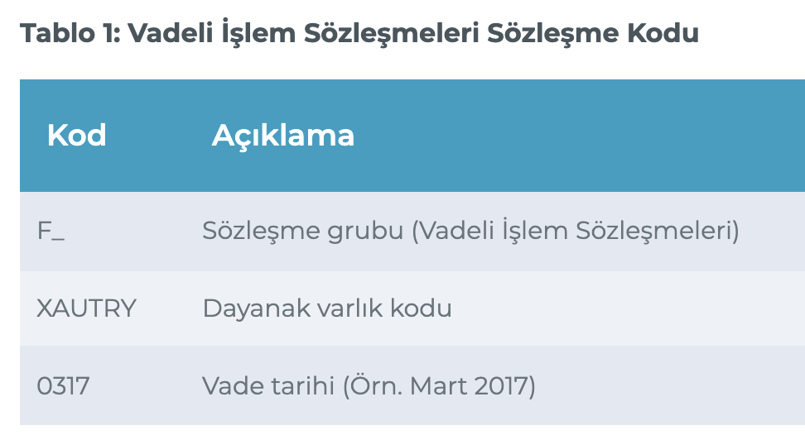

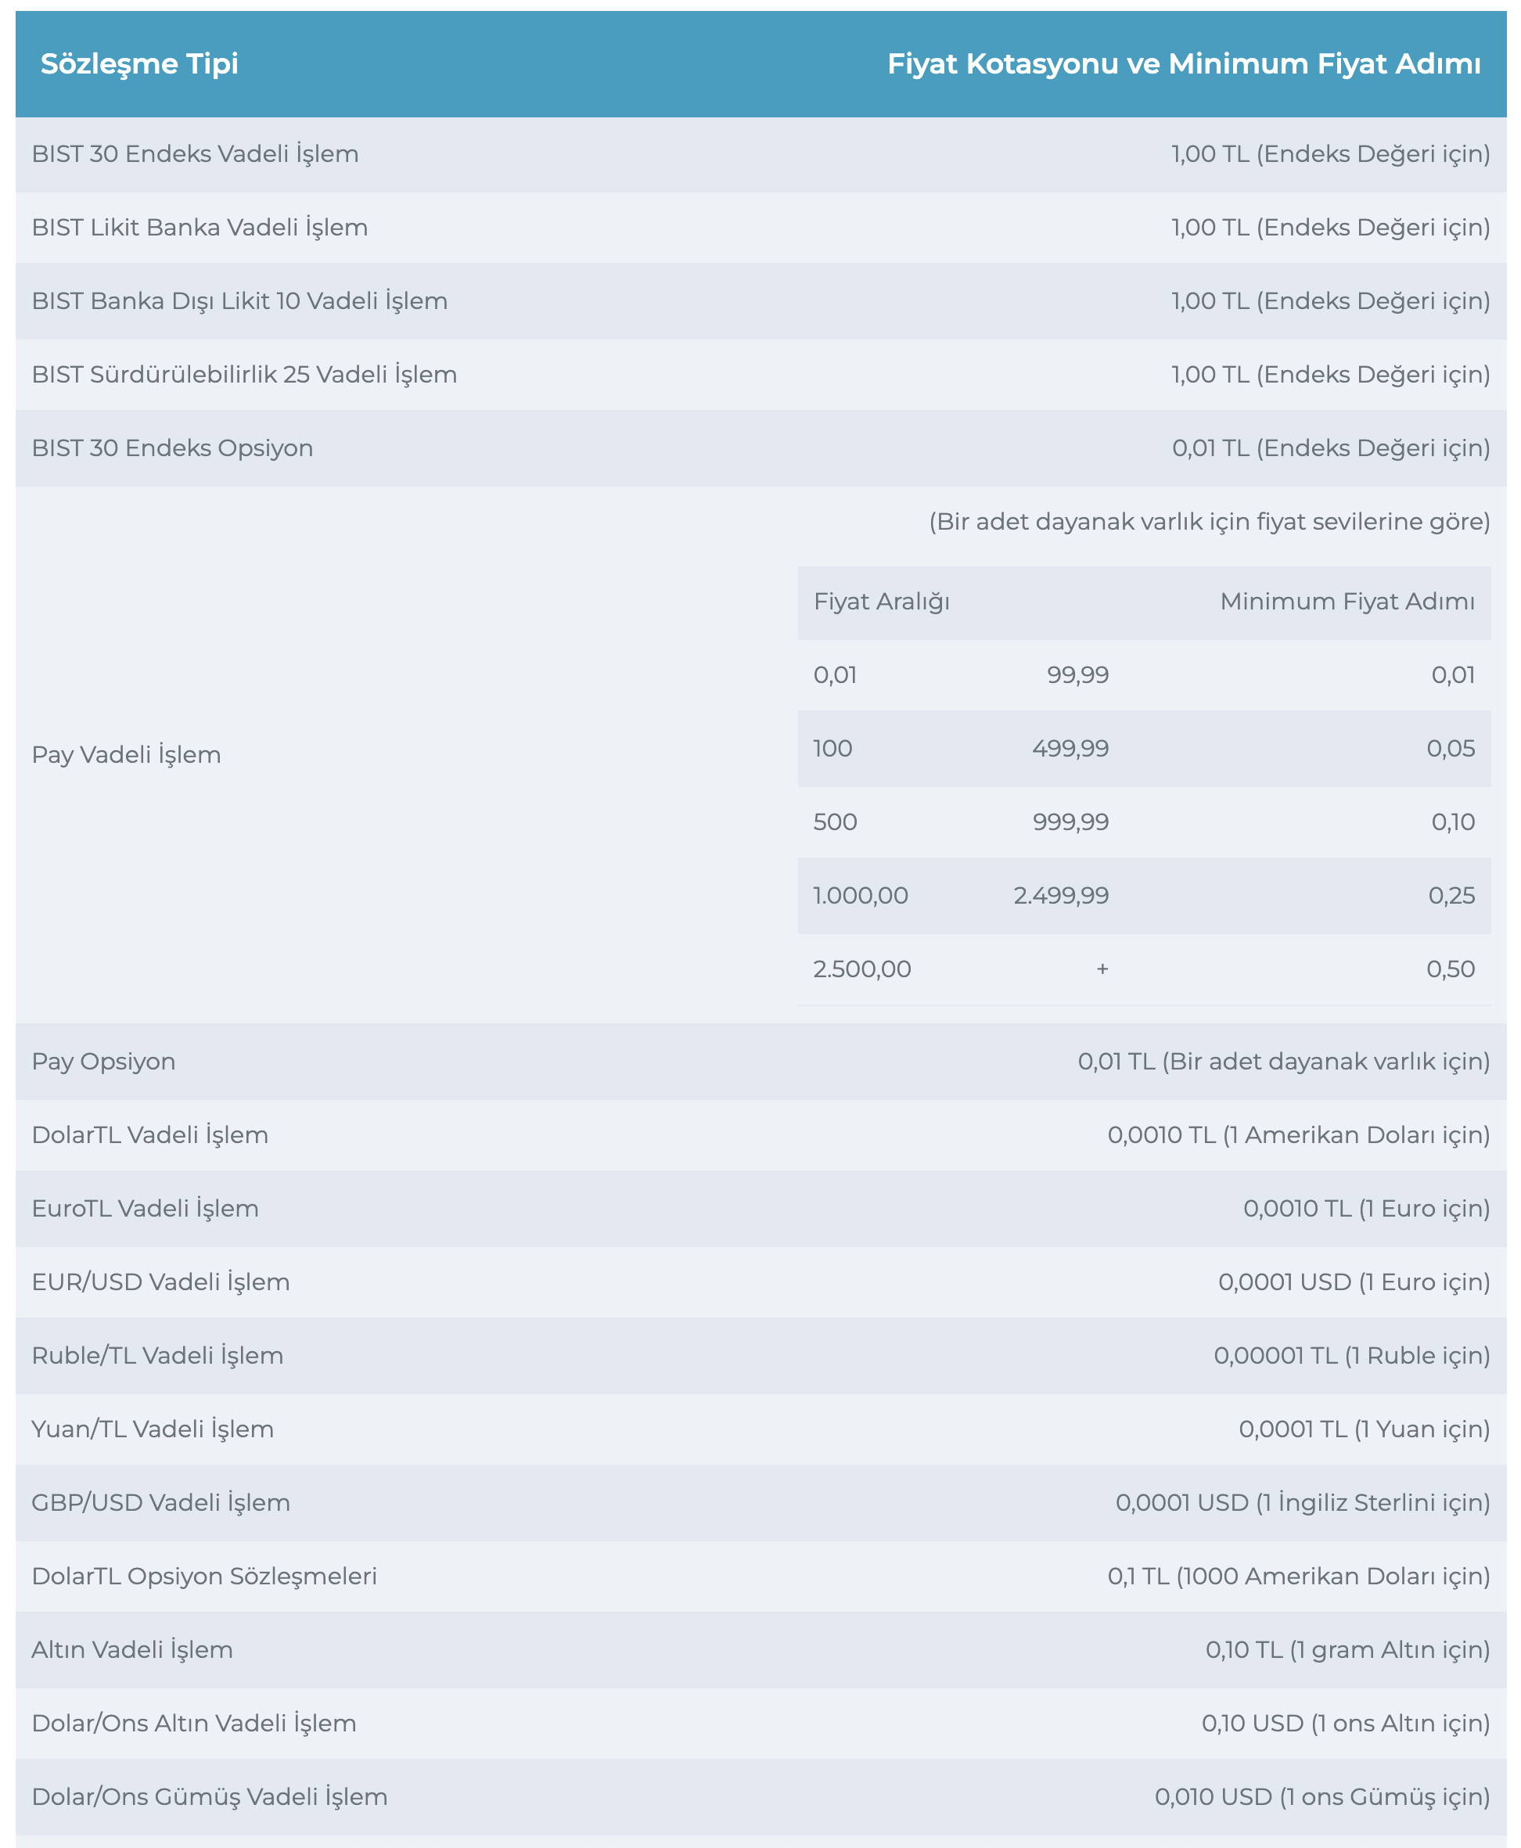

 |  |  |  |  |  | Contrats | Price Scan Range - PSR (%)

Simülasyonlar
SIMÜLASYON (Poz. 1): F_SISE0226 |  |  |  |  |  |  |  | SIMÜLASYON (Toplam Pozisyon): F_SISE0226

SIMÜLASYON (Poz. 1) |  |  |  |  |  |  |  | SIMÜLASYON (Toplam Pozisyon)

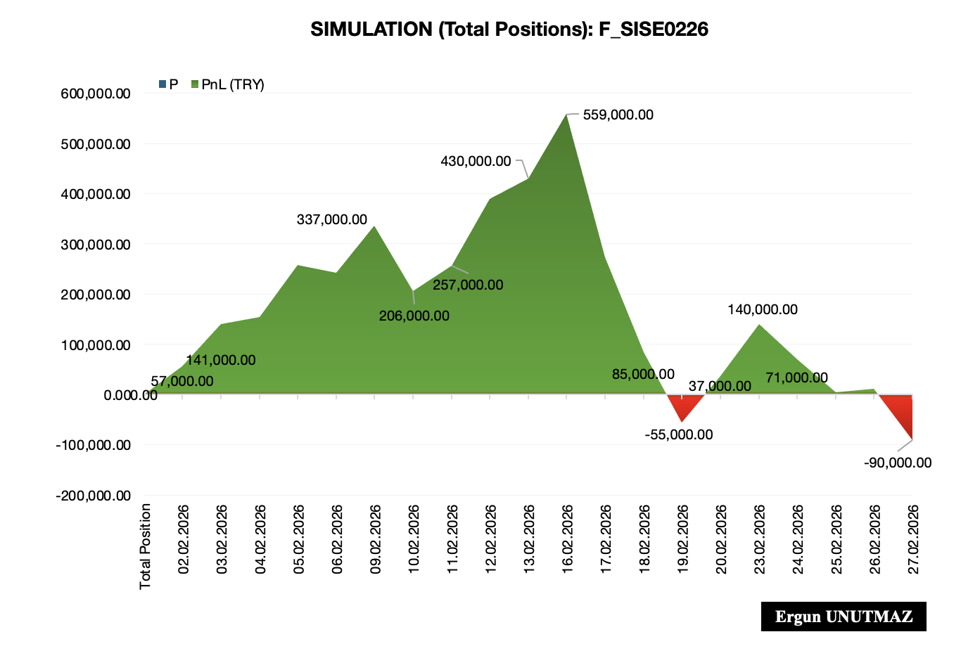
Tarih | Sözleşme Adedi | Tür | F | M | K/Z (TRY) |  |  | Tarih | Sözleşme Adedi | Tür | F | M | K/Z (TRY)
 | 200 |  |  |  |  |  |  |  | 1,000

Pozisyon 1 | F_SISE0226 | Long | 45.50 | 20,000 | 0.00 |  |  | Toplam Pozisyon | F_SISE0226 | Long | 45.80 | 100,000 | 0.00

02/02/2026 |  |  | 46.37 |  | 17,400.00 |  |  | 02/02/2026 |  |  | 46.37 |  | 57,000.00
03/02/2026 |  |  | 47.21 |  | 34,200.00 |  |  | 03/02/2026 |  |  | 47.21 |  | 141,000.00
04/02/2026 |  |  | 47.35 |  | 37,000.00 |  |  | 04/02/2026 |  |  | 47.35 |  | 155,000.00
05/02/2026 |  |  | 48.38 |  | 57,600.00 |  |  | 05/02/2026 |  |  | 48.38 |  | 258,000.00
06/02/2026 |  |  | 48.23 |  | 54,600.00 |  |  | 06/02/2026 |  |  | 48.23 |  | 243,000.00
09/02/2026 |  |  | 49.17 |  | 73,400.00 |  |  | 09/02/2026 |  |  | 49.17 |  | 337,000.00
10/02/2026 |  |  | 47.86 |  | 47,200.00 |  |  | 10/02/2026 |  |  | 47.86 |  | 206,000.00
11/02/2026 |  |  | 48.37 |  | 57,400.00 |  |  | 11/02/2026 |  |  | 48.37 |  | 257,000.00
12/02/2026 |  |  | 49.69 |  | 83,800.00 |  |  | 12/02/2026 |  |  | 49.69 |  | 389,000.00
13/02/2026 |  |  | 50.10 |  | 92,000.00 |  |  | 13/02/2026 |  |  | 50.10 |  | 430,000.00
16/02/2026 |  |  | 51.39 |  | 117,800.00 |  |  | 16/02/2026 |  |  | 51.39 |  | 559,000.00
17/02/2026 |  |  | 48.54 |  | 60,800.00 |  |  | 17/02/2026 |  |  | 48.54 |  | 274,000.00
18/02/2026 |  |  | 46.65 |  | 23,000.00 |  |  | 18/02/2026 |  |  | 46.65 |  | 85,000.00
19/02/2026 |  |  | 45.25 |  | -5,000.00 |  |  | 19/02/2026 |  |  | 45.25 |  | -55,000.00
20/02/2026 |  |  | 46.17 |  | 13,400.00 |  |  | 20/02/2026 |  |  | 46.17 |  | 37,000.00
23/02/2026 |  |  | 47.20 |  | 34,000.00 |  |  | 23/02/2026 |  |  | 47.20 |  | 140,000.00
24/02/2026 |  |  | 46.51 |  | 20,200.00 |  |  | 24/02/2026 |  |  | 46.51 |  | 71,000.00
25/02/2026 |  |  | 45.85 |  | 7,000.00 |  |  | 25/02/2026 |  |  | 45.85 |  | 5,000.00
26/02/2026 |  |  | 45.91 |  | 8,200.00 | En yüksek Zarar (TRY) | -12,000.00 | 26/02/2026 |  |  | 45.91 |  | 11,000.00 | En yüksek Zarar (TRY) | -90,000.00
27/02/2026 |  |  | 44.90 |  | -12,000.00 | En yüksek Kâr (TRY) | 117,800.00 | 27/02/2026 |  |  | 44.90 |  | -90,000.00 | En yüksek Kâr (TRY) | 559,000.00

Tablo ve Grafikler Hakkında Notlar

F = Günlük Kapanış Fiyatı olup Şubat ayı için girilmiş gerçek veriler kullanıcı tarafından değiştirilebilir
M = Sözleşme Adedi x Sözleşme Büyüklüğü (20.000 = 200x100)
Sağ tarraftaki grafik örnek şeklinde Şubat ayı verileri üzerinden statik görsel olup aşağıdaki grafikler verilerle değişmektedir.

SIMÜLASYON (Poz. 1): F_SISE0226
Ergun UNUTMAZ
SIMÜLASYON (Toplam Pozisyon): F_SISE0226
Ergun UNUTMAZ

